상품제안서
[송월] 항균 150g 2매 세트 | 상품코드: S20928

 |  |  |  |  |  |  | 02-713-8555 | www.synergygift.co.kr
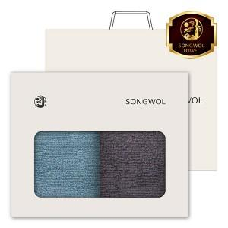

【상세/제작정보】 | <p>※ 자수인쇄는 난이도, 크기, 글자수 등에 의해 비용 변동 될 수 있습니다.(별도문의)</p>

【인쇄/포장옵션】 | 실크, 자수 / 포장지포장

【공급단가】 | 수량 | 50~ | 100~ | 500~ | 1,000~ | 2,000~
*VAT별도 | 단가 | 8,600원 | 8,140원 | 7,740원 | 7,540원 | 7,410원

【상품 URL】 | https://www.synergygift.co.kr:443/src/goods_detail.php?gdno=20928

